Copertina
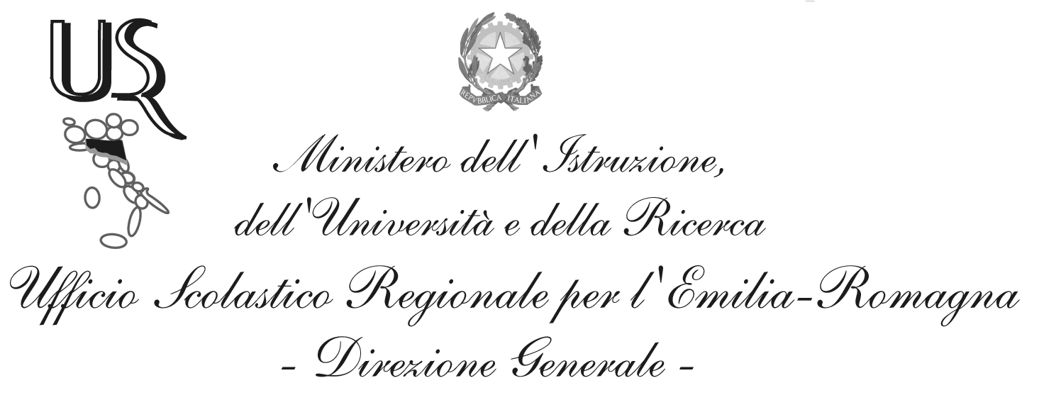
Ufficio I – Funzioni vicarie. Affari generali.
Personale e servizi degli Uffici per funzione. Sistema informativo e nuove tecnologie.

Domande di Iscrizione al primo anno di corso

Situazione al giorno: 09-MAR-2016

Fonte dati: portale SIDI del Ministero dell'Istruzione, dell'Università e della Ricerca
Elaborazione dati: Ufficio Scolastico Regionale per l'Emilia-Romagna

Dirigente: Bruno Di Palma
Responsabile del procedimento: Alessandra Manzari
Tel. 051 3785294
e-mail: alessandra.manzari1@istruzione.it

Via de’ Castagnoli, 1 – 40126 – BOLOGNA - Tel: 051/37851
e-mail: direzione-emiliaromagna@istruzione.it
PEC: drer@postacert.istruzione.it
Sito web: www.istruzioneer.it

Grafici
Iscrizioni al primo anno di corso, A.s. 2016/17 al 09/03/2016.
Dal 23/02/2016 le scuole paritarie e dal 14/03/2016 le scuole statali possono inserire le iscrizioni per via diretta sul SIDI.

Totale Domande
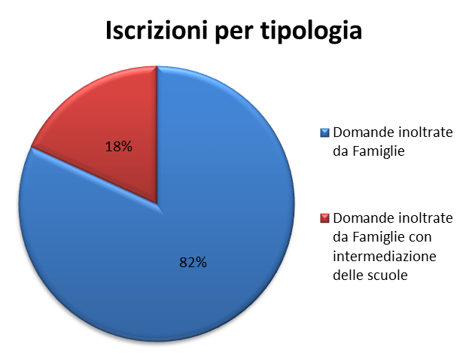

 |  |  |  |  | Iscrizioni Online | Iscrizioni Dirette
 |  |  |  |  | 114,205 | 3,023

Scuola Primaria
Iscrizioni alla scuola primaria per tempo scuola
 | 24 ore settimanali | 27 ore settimanali | Fino a 30 ore settimanali | Tempo pieno per 40 ore
 | 807 | 11,182 | 7,167 | 39,174

Scuola Secondaria di I grado
Iscrizioni per indirizzo

 | Indirizzo Ordinario | Indirizzo Musicale
 | 35,962 | 2,939

Indirizzo Ordinario - Tipologia di orario
 | Indirizzo ordinario

 | Orario ordinario di 30 ore | Tempo prolungato a 36 ore | Tempo prolungato a 40 ore
 | 33,721 | 1,604 | 637

Indirizzo Musicale - Tipologia di orario
Orario ordinario di 30 ore | 2,713
Tempo prolungato a 36 ore | 167
Tempo prolungato fino a 40 ore | 59

 | Indirizzo musicale
 | Orario ordinario di 30 ore | Tempo prolungato a 36 ore | Tempo prolungato fino a 40 ore
 | 2,713 | 167 | 59

Scuola secondaria di II grado
Iscrizioni per indirizzo

 | Liceo | Tecnico | Professionale *
 | 17,970 | 13,644 | 7,394

Nota*: sono compresi i percorsi IeFP in sussidiarietà

Iscrizioni al liceo
Artistico | 1,704
Classico | 1,429
Internazionale/Europeo | 375
Linguistico | 3,421
Musicale e coreutico | 137
Scientifico | 7,938
Scienze umane | 2,966
 | Indirizzo di tipo liceo
 | Artistico | Classico | Internazionale/Europeo | Linguistico | Musicale e coreutico | Scientifico | Scienze umane
 | 1,704 | 1,429 | 375 | 3,421 | 137 | 7,938 | 2,966

Iscrizioni a percorsi di tipo professionale *
 | Indirizzo di tipo professionale

 | Settore industria e artigianato | Settore Servizi
 | 2,136 | 5,258

Iscrizioni a percorsi di tipo tecnico
 | Indirizzo di tipo tecnico

 | Settore Economico | Settore Tecnologico
 | 4,863 | 8,781

